Пример 0
 | Турист в Санкт-Петербурге хочет пешком прогуляться по основным достопримечательностям и вернуться обратно. Как ему это сделать с минимальными затратами времени?

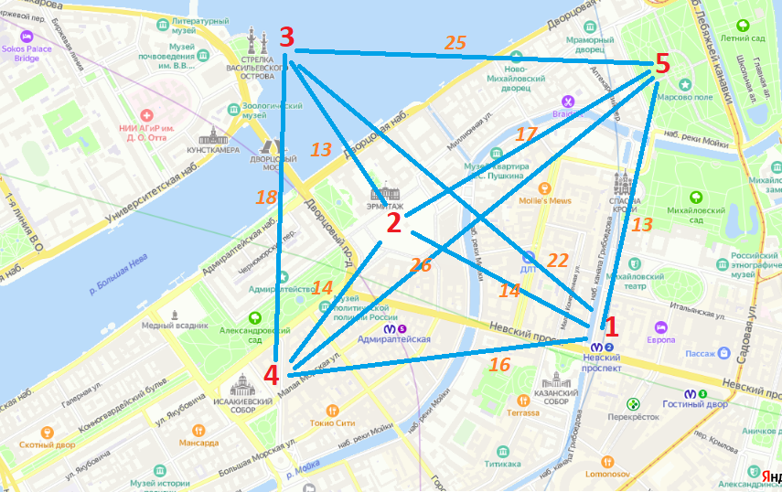
 |  | 1 | 2 | 3 | 4 | 5
 | ₽ | Невский проспект | Эрмитаж | Стрелка Васильевского Острова | Исаакиевский собор | Марсово поле
1 | Невский проспект | 0 | 14 | 22 | 16 | 13
2 | Эрмитаж | 14 | 0 | 13 | 14 | 17
3 | Стрелка Васильевского Острова | 22 | 13 | 0 | 18 | 25
4 | Исаакиевский собор | 16 | 14 | 18 | 0 | 26
5 | Марсово поле | 13 | 17 | 25 | 26 | 0

 | V={1, 2, 3, 4, 5}
 | A={(1,2),(1,3), (1,4),(1,5),(2,3),(2,4),(2,5),(3,4),(3,5),(4,5)}

 | Искомые переменные задачи представляют последовательность обхода вершин графа xi |  |  |  | Целевая функция– минимальная суммарная длина всех дуг пути:

 |  |  |  |  |  |  | 77 | (минут)

Начало: | 1 |  |  |  | -
 | 5 |  |  |  | 13
 | 2 |  |  |  | 17
 | 3 |  |  |  | 13
 | 4 |  |  |  | 18
Конец: | 1 |  |  |  | 16

 | Ограничения:
 | 1. Значение последней вершины искомых переменных должно совпадать со значением первой, так как по условию студент должен вернуться в ту точку, из которой он начинал путешествие
 |  | x1=x12
 | 2.Переходить можно только по существующим ребрам:

 | 3. Вершины не должны повторяться:

 | 4. Искомые переменные – целочисленные значения:

Пример 1
 | Пример 1. Студент хочет совершить авиатур по Европе. Он планирует посетить Киев, Москву, Варшаву, Берлин, Прагу, Софию, Стамбул, Лондон, Париж, Мадрид и Рим. На рисунке изображен граф перелетов. Стоимость перелетов между городами представлена в таблице. На момент построения маршрутов были отменены авиасообщения из Берлина в Варшаву и Прагу, из Варшавы в Мадрид и Рим. Чтобы исключить данные перелеты при решении задачи, объявим цену этих перелетов на порядок выше обычной цены билета. Пусть она будет равна 100 000 рублей. Необходимо избрать такой порядок облета городов, чтобы совокупная стоимость перелетов была минимальной.

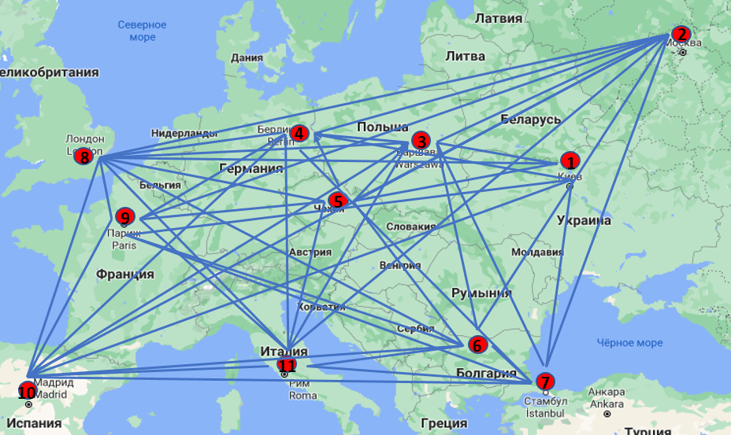
 | ₽ | Киев | Москва | Варшава | Берлин | Прага | София | Стамбул | Лондон | Париж | Мадрид | Рим
 | Киев | 0 | 5713 | 3447 | 2683 | 2563 | 4405 | 4634 | 2206 | 2819 | 2905 | 1871
 | Москва | 6064 | 0 | 8511 | 7913 | 9511 | 10445 | 11970 | 5970 | 5845 | 11050 | 8454
 | Варшава | 5248 | 13023 | 0 | 9345 | 5589 | 11358 | 14612 | 1355 | 18821 | 100000 | 100000
 | Берлин | 3637 | 8876 | 100000 | 0 | 100000 | 11623 | 5564 | 1113 | 6359 | 5013 | 1171
 | Прага | 3329 | 10738 | 2250 | 1527 | 0 | 3938 | 4647 | 1795 | 3296 | 2889 | 1374
 | София | 11000 | 9600 | 3500 | 2700 | 4400 | 0 | 5400 | 5300 | 3900 | 3700 | 3800
 | Стамбул | 3574 | 11372 | 5471 | 2872 | 3052 | 3065 | 0 | 2601 | 2872 | 3322 | 3141
 | Лондон | 2517 | 8283 | 3033 | 1044 | 1601 | 2855 | 3518 | 0 | 2533 | 1372 | 2141
 | Париж | 4691 | 8044 | 4122 | 3840 | 3862 | 3719 | 4763 | 2901 | 0 | 2068 | 3480
 | Мадрид | 4396 | 9585 | 3050 | 2727 | 2647 | 3420 | 4359 | 1171 | 1352 | 0 | 2222
 | Рим | 1875 | 5911 | 1808 | 1171 | 2882 | 3689 | 4499 | 1209 | 2727 | 1171 | 0

 | Искомые переменные задачи представляют последовательность обхода вершин графа xi |  |  |  | Целевая функция– минимальная суммарная длина всех дуг пути:

 |  |  |  |  |  |  |  | 32,079.00 ₽ | р.

Начало: | 10 |  |  |  | -
 | 7 |  |  |  | 4,359.00 ₽
 | 6 |  |  |  | 3,065.00 ₽
 | 3 |  |  |  | 3,500.00 ₽
 | 8 |  |  |  | 1,355.00 ₽
 | 5 |  |  |  | 1,601.00 ₽
 | 4 |  |  |  | 1,527.00 ₽
 | 11 |  |  |  | 1,171.00 ₽
 | 1 |  |  |  | 1,875.00 ₽
 | 2 |  |  |  | 5,713.00 ₽
 | 9 |  |  |  | 5,845.00 ₽
Конец: | 10 |  |  |  | 2,068.00 ₽

 | Ограничения:
 | 1. Значение последней вершины искомых переменных должно совпадать со значением первой, так как по условию студент должен вернуться в ту точку, из которой он начинал путешествие
 |  | x1=x12
 | 2.Переходить можно только по существующим ребрам:

 | 3. Вершины не должны повторяться:

 | 4. Искомые переменные – целочисленные значения:

Пример 2
Пример 2. Пусть курьеру необходимо развести заказы клиентам, проживающим рядом со станциями метро, изображенными на рисунке, затратив при этом минимальное количество времени

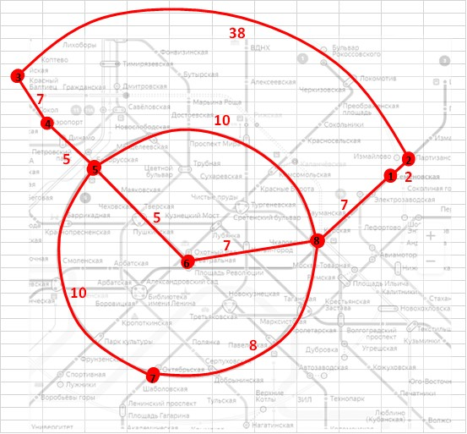
 |  | Матрица смежности
 |  | 1 | 2 | 3 | 4 | 5 | 6 | 7 | 8
 | 1 | 0 | 20 |  |  |  |  |  | 7
 | 2 | 20 | 0 | 38
 | 3 |  | 38 | 0 | 7
 | 4 |  |  | 7 | 0 | 5
 | 5 |  |  |  | 5 | 0 | 5 | 10 | 10
 | 6 |  |  |  |  | 5 | 0 |  | 7
 | 7 |  |  |  |  | 10 |  | 0 | 8
 | 8 | 7 |  |  |  | 10 | 7 | 8 | 0

 | Маршрут - искомые переменные
 | Порядок станций |  | Время переезда между станциями |  | Ц.Ф. (минут)
 | 6 |  | - |  | 90
 | 5 |  | 5
 | 4 |  | 5
 | 3 |  | 7
 | 2 |  | 38
 | 1 |  | 20
 | 8 |  | 7
 | 7 |  | 8
 | 6 |  | 0

Пример 2 (дополнение пр.2)
Пусть курьеру необходимо развести заказы клиентам, проживающим рядом со станциями метро, изображенными на рисунке, затратив при этом минимальное количество времени

Достроим на графе переезд межу станциями 2 – 6, занимающий у курьера 25 минут, и между станциями 7 – 6, занимающий 9 минут. Новый граф изображен на рисунке
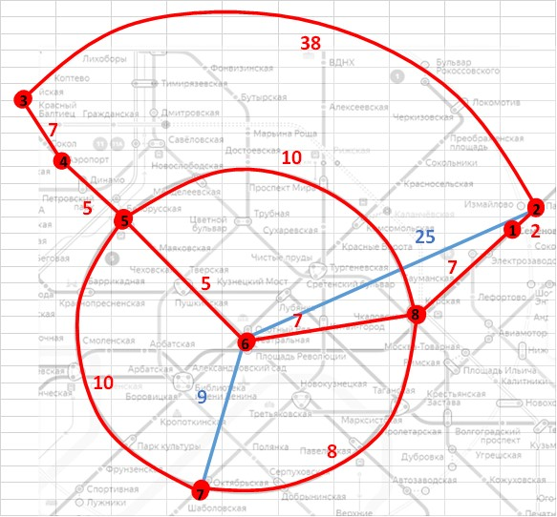
 |  | Матрица смежности
 |  | 1 | 2 | 3 | 4 | 5 | 6 | 7 | 8
 | 1 | 0 | 2 |  |  |  |  |  | 7
 | 2 | 2 | 0 | 38 |  |  | 25
 | 3 |  | 38 | 0 | 7
 | 4 |  |  | 7 | 0 | 5
 | 5 |  |  |  | 5 | 0 | 5 | 10 | 10
 | 6 |  | 25 |  |  | 5 | 0 | 9 | 7
 | 7 |  |  |  |  | 10 | 9 | 0 | 8
 | 8 | 7 |  |  |  | 10 | 7 | 8 | 0

 | Маршрут - искомые переменные
 | Порядок станций |  | Время переезда между станциями |  | Ц.Ф. (минут)
 | 8 |  | - |  | 81
 | 7 |  | 8
 | 6 |  | 9
 | 5 |  | 5
 | 4 |  | 5
 | 3 |  | 7
 | 2 |  | 38
 | 1 |  | 2
 | 8 |  | 7

